Datos personales
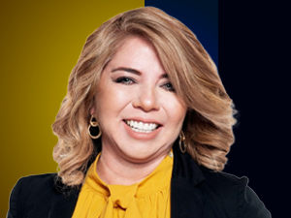

Nombres: | Nelly Zolanda
Apellidos: | Pluas Arias
Facebook: | https://www.facebook.com/zolandapluasec
Twitter: | @zolandapluasec
Descripción:

